SELECT1
3.4 SQL SELECT позволяет выбрать данные в соответствии с необходимым условием. | 3.4 SQL SELECT
3.6 SQL WHERE— при каком условии. | 3.15 SQL SUM функция, возвращающая сумму значений столбца таблицы.
3.8 SQL ORDER BY сортировка данных по нужному признаку. | 3.19 SQL GROUP BY формирование группы данных по заданному признаку.

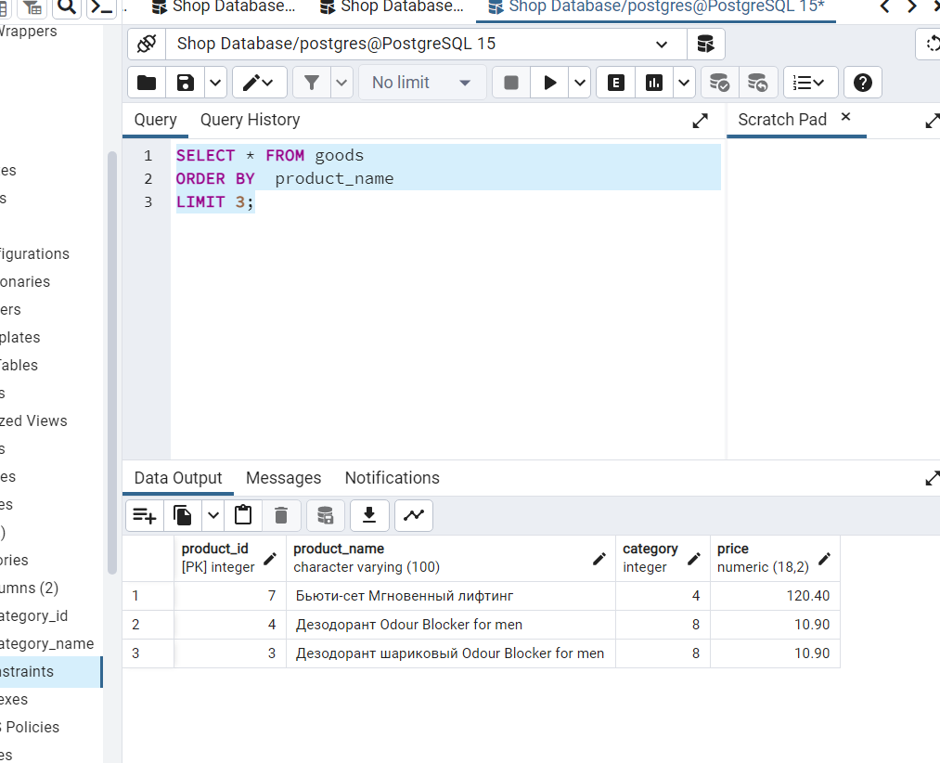
3.10 SQL LIKE поиск подстроки в тексте , если подстрока найдена, то она выводится. | 3.4 SQL SELECT
 | 3.8 SQL ORDER BY
 | 3.11 SQL LIMIT количество результатов.

3.9 SQL BETWEEN условия можно установить в определённом диапазоне. | 3.5 SQL DISTINCT отбирает уникальные элементы некоторого столбца

3.6 SQL WHERE + AND получение результата при соблюдении двух поставленных условий.

3.13 SQL MIN вычисляет минимальное значение элементов столбца, относящихся к группе. | 3.14 SQL MAX вычисляет максимальное значение элементов столбца, относящихся к группе.

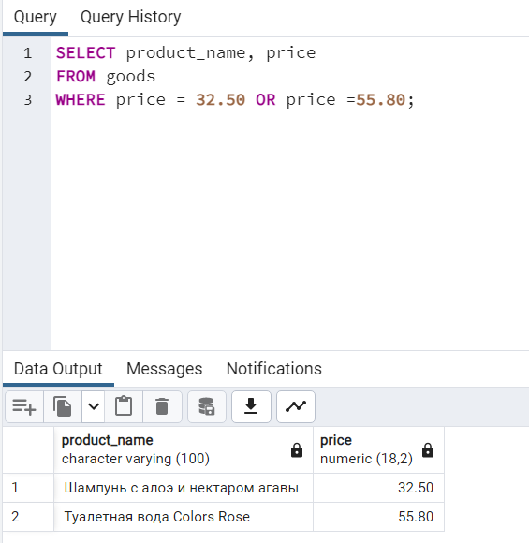
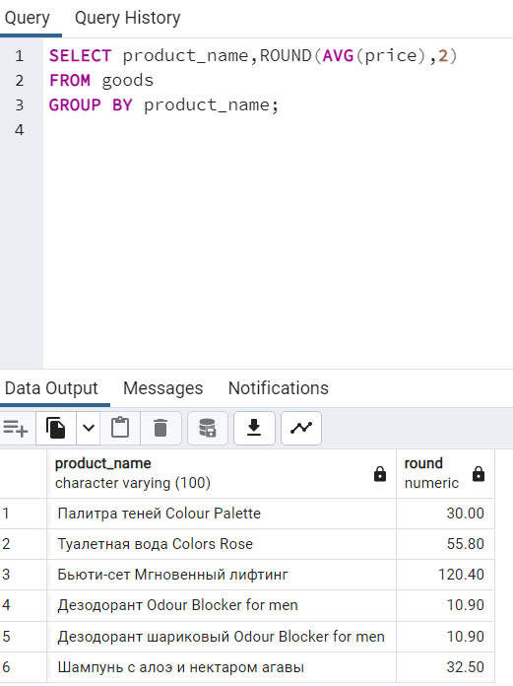
3.6 SQL WHERE + OR (или) | 3.13 SQL AVG вычисляет среднее значение элементов столбца, относящихся к группе.

 | 3.19 SQL GROUP BY

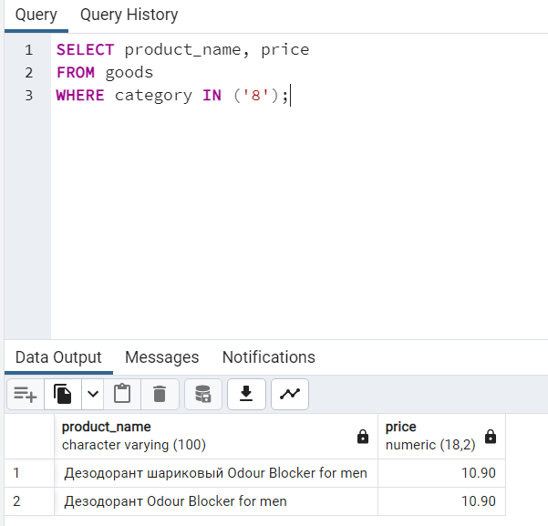
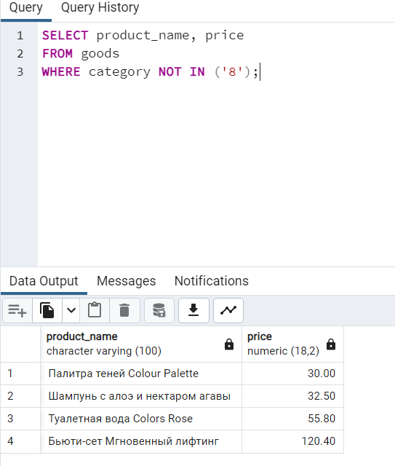
3.4 SQL SELECT | 3.4 SQL SELECT
3.6 SQL WHERE | 3.6 SQL WHERE
3.16 SQL IN выбор данных, соответствующих значениям из списка | 3.16 SQL NOT (не)

SELECT2
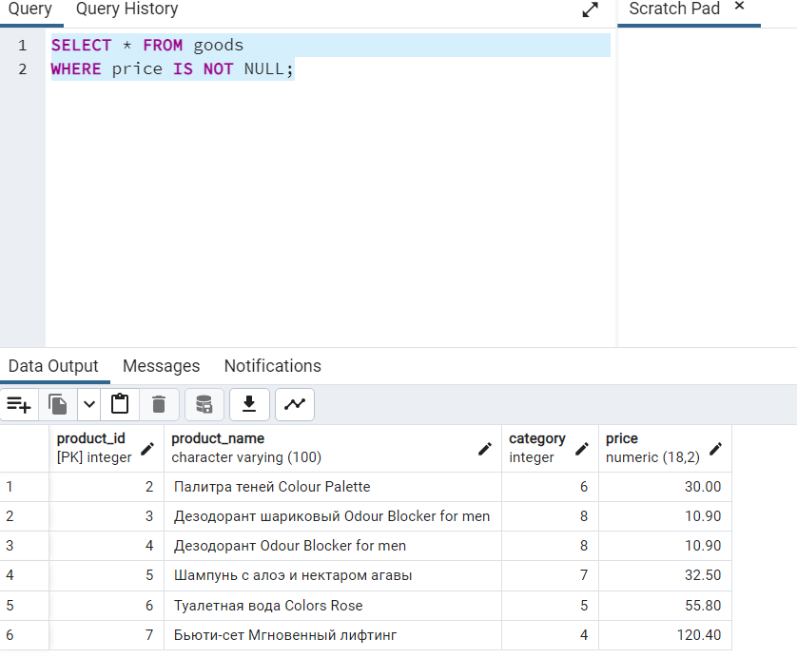
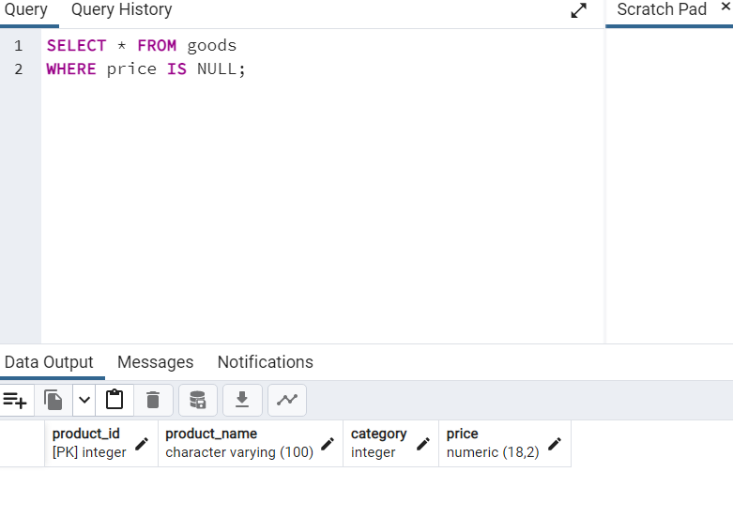
3.4 SQL SELECT
3.6 SQL WHERE
3.17 SQL IS NULL

NULL - ОТСУТСТВИЕ ЗНАЧЕНИЯ

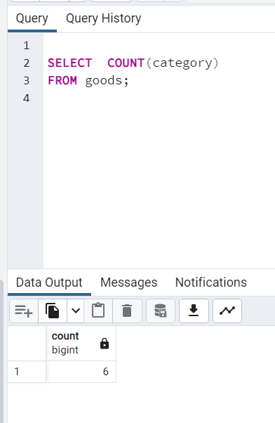
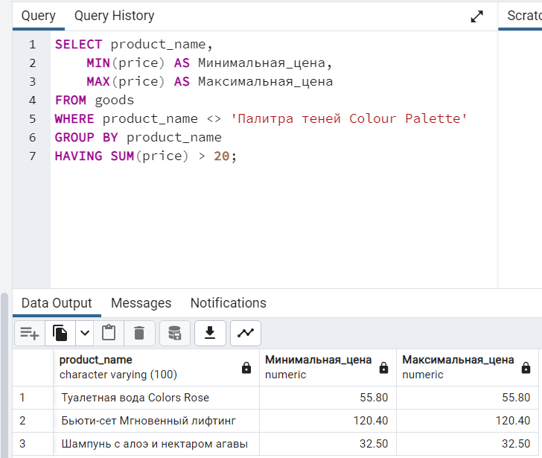
3.21 SQL COUNT посчитать, сколько записей относится к группе |  |  | 3.20 SQL HAVING В запросах с групповыми функциями вместо WHERE используется ключевое слово HAVING

 | 3.18 SQL EXISTS Это выражение возвращает истину, когда по запросу найдена одна или более строк, соответствующих условию, и ложь, когда не найдено ни одной строки. | 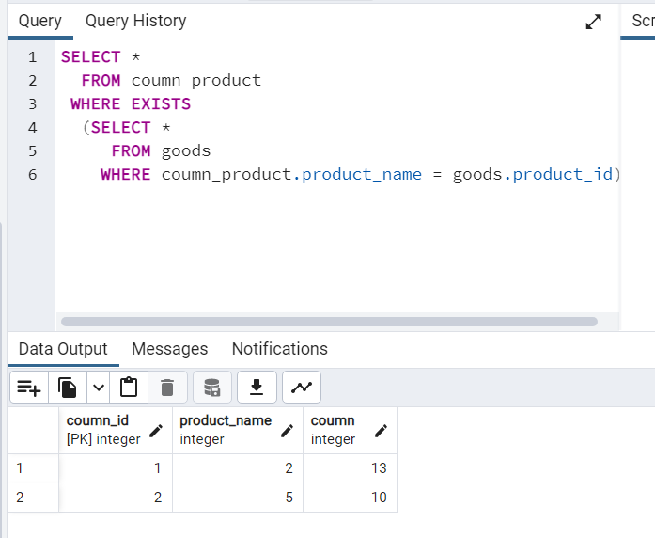

JOIN
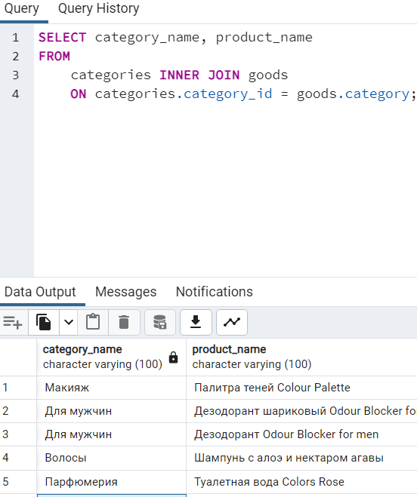
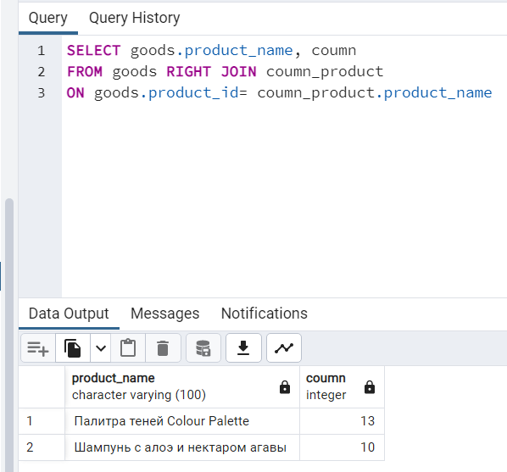
3.22 SQL(INNER) JOIN Оператор внутреннего соединения INNER JOIN соединяет две таблицы. | 3.25 SQL RIGHT JOIN выбираются все записи второй (правой) таблицы, даже если они не соответствуют записям в первой (левой) таблице.

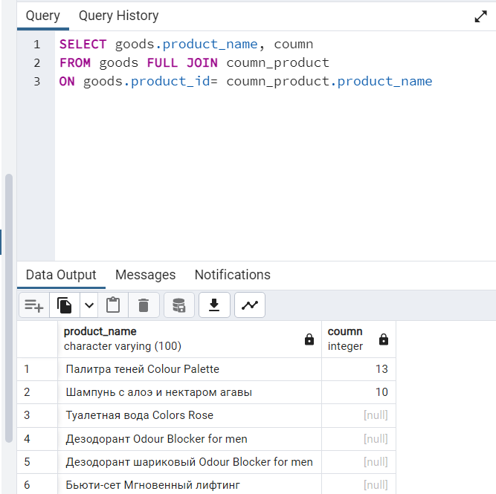
3.24 SQL LEFT JOIN выбираются все записи первой (левой) таблицы, даже если они не соответствуют записям во второй (правой) таблице. | 3.23 SQL FULL JOIN

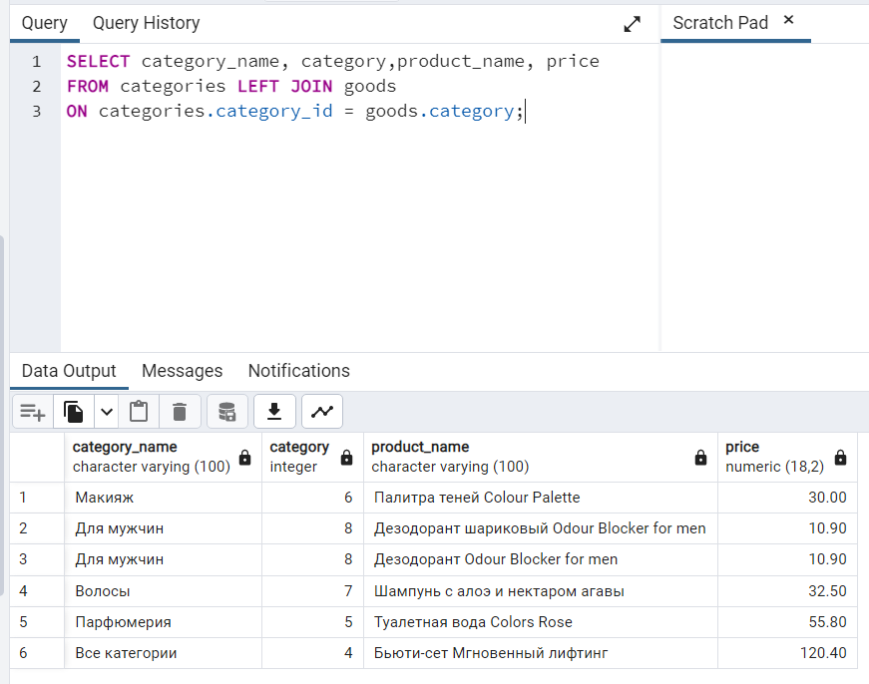
 | Результатом такого запроса станет таблица, которые содержит все записи левой и правой таблицы, а колонки записей без совпадений будут иметь значение NULL.

